상품제안서
심플 물소가죽열쇠고리 | 상품코드: S15230

 |  |  |  |  |  |  | 02-713-8555 | www.synergygift.co.kr
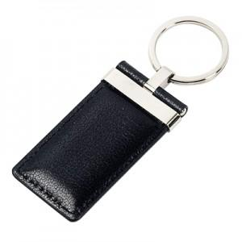 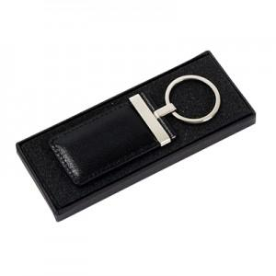

【상세/제작정보】 | 자연무늬를 살린 어린 물소가죽과 명품과 동일한 최고급 장식을 사용한 열쇠고리입니다

【인쇄/포장옵션】 | 불박 / 포장지포장

【공급단가】 | 수량 | 50~ | 100~ | 500~ | 1,000~ | 2,000~
*VAT별도 | 단가 | 12,000원 | 10,900원 | 10,400원 | 10,000원 | 9,600원

【상품 URL】 | https://www.synergygift.co.kr:443/src/goods_detail.php?gdno=18230

